상품제안서
트레일러닝 백팩 트레킹배낭 | 상품코드: S44044

 |  |  |  |  |  |  | 02-713-8555 | www.synergygift.co.kr
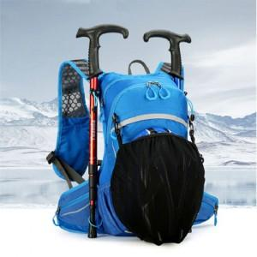 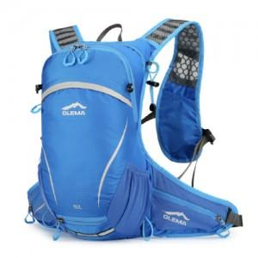 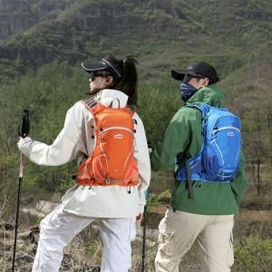

【상세/제작정보】

【인쇄/포장옵션】 | 풀칼라 / OPP(비닐)

【공급단가】 | 수량 | 30~ | 100~ | 200~ | 300~ | 500~
*VAT별도 | 단가 | 39,090원 | 37,250원 | 36,760원 | 36,280원 | 35,700원

【상품 URL】 | https://www.synergygift.co.kr:443/src/goods_detail.php?gdno=44044

